(作成用)付加価値額の拡大額算定
付加価値額の拡大額算定

付加価値額＝収入-費用＋人件費 （次ページの付加価値額の算出方法の資料を参考にしてください。）
 |  |  |  |  |  |  | 数値を基に下のポイント基準から各項目のポイントを記載してください↓
ここに入力↓ 収支計画で作成した金額を入力
現状年（R６年） |  | （円） |  | 現状年（R９年） |  | （円） | 付加価値額の拡大額 | 数値 | ポイント
a | 収入 |  |  | a | 収入 |  | ア 現状ポイント | 0
b | 費用 |  |  | b | 費用 |  | イ 拡大率目標ポイント | #DIV/0!
c | 人件費 |  | → | c | 人件費 |  | ウ 増加額目標ポイント | 0
a-b+c | 付加価値額 | 0 |  | a-b+c | 付加価値額 | 0
 |  |  |  |  |  |  | 経営面積の拡大
 | R6経営面積（a） |  |  |  | R9経営面積（a） |  | 中間管理機構の活用 （有→○・無→×）
算定の際に必ず確認してください。
収入において、目標年にはない雑収入がある場合は、その分減額してください。また、増額する場合は収支計画に積算根拠を記載してください。
人件費の中に、専従者給与は入れないでください。パート従業員など雇人費だけにしてください。
 |  |  |  |  |  |  | 拡大面積（ha) | 0.00

 |  |  |  |  |  |  | 合計ポイント
 |  |  |  |  |  |  | 合計１１ポイント以上の方のみ提出できます。

ポイント基準
①付加価値額の拡大
ア 現状ポイント
ａ 300万円以上 １点
ｂ 600万円以上 ２点
②経営面積の拡大
～令和７年１月２９日以降に拡大する面積。ただし、従来から賃貸している農地を取得する場合や、休耕していた農地を作付けする場合は含まない。
○農地中間管理機構から賃借権等の設定等を受けており、かつ、
a 現状より４ha（施設園芸作の場合は20％、果樹作の場合は10％）以上 ５点
b 現状より２ha（施設園芸作の場合は10％、果樹作の場合は５％）以上 ４点
c 現状より経営面積の拡大 ３点
○農地中間管理機構を活用していない
d 現状より２ha（施設園芸作の場合は10％、果樹作の場合は５％）以上 ２点
e 上記に該当せず、目標年度に現状より経営面積の拡大 １点

イ 付加価値額の
拡大率目標ポイント
ａ ３％以上 １点
ｂ 10％以上 ２点
ｃ 15％以上 ３点
ｄ 20％以上 ４点
ｅ 30％以上 ５点
ウ 付加価値額の
増加額目標ポイント
ａ 100万円以上 １点
ｂ 200万円以上 ２点
ｃ 300万円以上 ３点
ｄ 400万円以上 ４点
ｅ 500万円以上 ５点

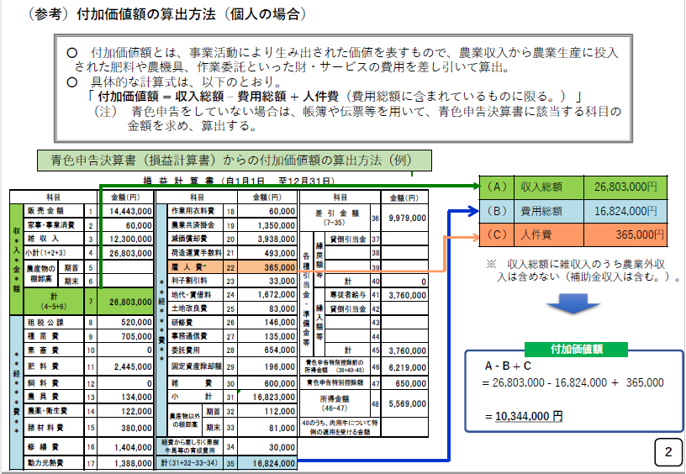

個人

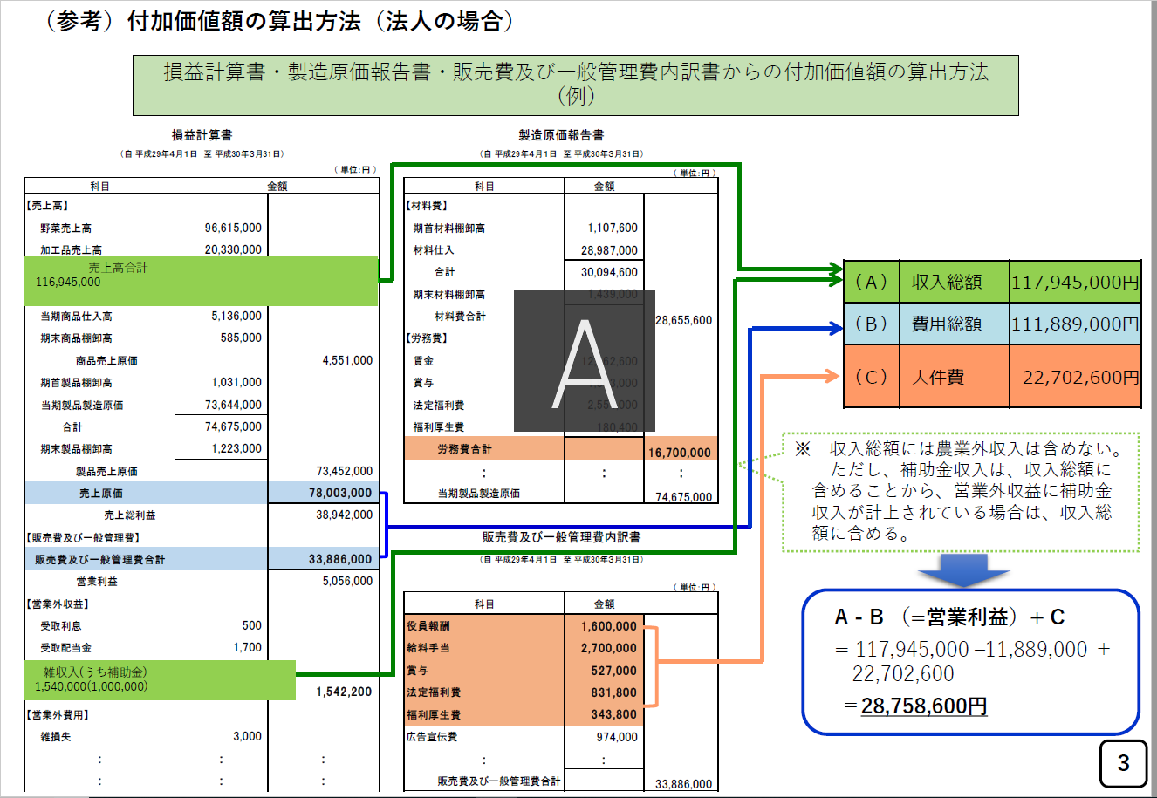

法人

販売計画 (記載例)
記載例
○○の農業経営の現状と今後の販売計画

【農産物生産・販売の部】
作物名 | 区 分 |  | 現状 |  | R7年度 |  | R8年度 |  | R9年度 |  | 備考
水稲 | 生産規模 | ① | 1,590 | ａ | 1,716 | ａ | 1,921 | ａ | 2,532 | ａ | 面積：人・農地プラン計画年（4年）より 単収：経営所得安定対策地域内基準単収より 単価：JA元年予想価格より
 | 単収 | ② | 422 | kg/10a | 430 | kg/10a | 430 | kg/10a | 430 | kg/10a
 | 生産量 | ①×②=③ | 67,098 | kg | 73,788 | kg | 82,603 | kg | 108,876 | kg
 | 販売単価 | ④ | 182 | 円/kg | 193 | 円/kg | 193 | 円/kg | 193 | 円/kg
 | 販売額 | ③×④ | 12,211,836 | 円 | 14,241,084 | 円 | 15,942,379 | 円 | 21,013,068 | 円
だいこん | 生産規模 | ① | 80 | ａ | 80 | ａ | 80 | ａ | 80 | ａ | 現状維持
 | 単収 | ② | 5,810 | kg/10a | 5,810 | kg/10a | 5,810 | kg/10a | 5,810 | kg/10a
 | 生産量 | ①×②=③ | 46,480 | kg | 46,480 | kg | 46,480 | kg | 46,480 | kg
 | 販売単価 | ④ | 72 | 円/kg | 72 | 円/kg | 72 | 円/kg | 72 | 円/kg
 | 販売額 | ③×④ | 3,346,560 | 円 | 3,346,560 | 円 | 3,346,560 | 円 | 3,346,560 | 円
 | 生産規模 | ① |  | ａ |  | ａ |  | ａ |  | ａ
 | 単収 | ② |  | kg/10a |  | kg/10a |  | kg/10a |  | kg/10a
 | 生産量 | ①×②=③ | 0 | kg | 0 | kg | 0 | kg | 0 | kg
 | 販売単価 | ④ |  | 円/kg |  | 円/kg |  | 円/kg |  | 円/kg
 | 販売額 | ③×④ | 0 | 円 | 0 | 円 | 0 | 円 | 0 | 円
販売額 計 |  | ⑤ | 15,558,396 | 円 | 17,587,644 | 円 | 19,288,939 | 円 | 24,359,628 | 円
現状比 |  |  | － | ％ | 113.0 | ％ | 124.0 | ％ | 156.6 | ％

【農産物加工品製造・販売の部】
製品名 | 区 分 |  | 現状 |  | R7年度 |  | R8年度 |  | R9年度 |  | 備考
 | 製造量 | ① |  | kg |  | kg |  | kg |  | kg
 | 販売単価 | ② |  | 円/kg |  | 円/kg |  | 円/kg |  | 円/kg
 | 販売額 | ①×② | 0 | 円 | 0 | 円 | 0 | 円 | 0 | 円
 | 製造量 | ① |  | kg |  | kg |  | kg |  | kg
 | 販売単価 | ② |  | 円/kg |  | 円/kg |  | 円/kg |  | 円/kg
 | 販売額 | ①×② | 0 | 円 | 0 | 円 | 0 | 円 | 0 | 円
 | 製造量 | ① |  | kg |  | kg |  | kg |  | kg
 | 販売単価 | ② |  | 円/kg |  | 円/kg |  | 円/kg |  | 円/kg
 | 販売額 | ①×② | 0 | 円 | 0 | 円 | 0 | 円 | 0 | 円
販売額 計 |  | ⑥ | 0 | 円 | 0 | 円 | 0 | 円 | 0 | 円
現状比 |  |  | － | ％ | 0.0 | ％ | 0.0 | ％ | 0.0 | ％

【販売額 総計】
 |  |  | 現状 |  | R7年度 |  | R8年度 |  | R9年度 |  | 備考
販売額 計 |  | ⑤＋⑥ | 15,558,396 | 円 | 17,587,644 | 円 | 19,288,939 | 円 | 24,359,628 | 円
現状比 |  |  | － | ％ | 113.0 | ％ | 124.0 | ％ | 156.6 | ％

収支計画（記載例）
記載例
年間収支計画

【収入の部】 |  |  |  |  |  | 作成必須ではありません（目標年だけで構いません。） |  | 作成必須ではありません（目標年だけで構いません。）
区 分 | 申告書項目 | 収入の内容 | 現状（R6年度） |  | １年度目（R7年度） |  | ２年度目（R8年度） |  | 目標年度（R9年度）
 | 例 |  | 金額 | 算出基礎 | 金額 | 算出基礎 | 金額 | 算出基礎 | 金額 | 算出基礎
販売金額 （売上高） | 販売金額 | 農産物販売収入 農産物加工品販売収入 |  | 対象作物○○ ××円 その他作物○○ ××円 |  |  |  |  |  | 対象作物○○ ××円 （作付け面積○○haの増加により） その他作物○○ ××円 （現状維持）
家事・消費金額 | 家事・消費金額 | 自家生産農産物の家事・事業消費評価額
雑収入 | 雑収入 | 助成金・交付金収入、共済受取金、作業受託収入等 |  | 経営所得安定対策補助金 1,500,000円 水稲共済受取金：112,625円 |  |  |  |  |  | 補助金○○ 交付金○○ 保険金○○ 災害補償金０円
農産物の棚卸残高 | 農産物の棚卸残高 | 期末棚卸高－期首棚卸高
収入計（①） |  |  | 0 |  | 0 |  | 0 |  | 0

【支出の部】
区 分 |  | 経費の内容 | 現状（R6年度） |  | １年度目（R7年度） |  | ２年度目（R8年度） |  | 目標年度（R9年度）
 |  |  | 金額 | 算出基礎 | 金額 | 算出基礎 | 金額 | 算出基礎 | 金額 | 算出基礎
役員報酬 |  | 役員に対する給料 |  | ※個人経営体の場合は集計対象外
雇人費 | 雇人費 | 従業員の給料、賞与、福利厚生費等 |  | 水稲賃金：900円×1,248時間＝1,123,200円 だいこん賃金：900円×480時間＝432,000円 福利厚生費：35,000円
租税公課 | 租税公課 | 生産用の固定資産に対する固定資産税、自動車税等
材料費 | 種苗費 | 種苗費 |  | 水稲種子代：4,801円/10a×1,590a＝763,359円 だいこん種子代：22,500円/10a×80a＝180,000円
材料費 | 素畜費 | 素畜費
材料費 | 肥料費 | 肥料費 |  | 水稲肥料代：9,532円/10a×1,590a＝1,515,588円 だいこん肥料代：36,400円/10a×80a＝291,200円
材料費 | 飼料費 | 飼料費
材料費 | 農薬衛生費 | 農薬衛生費
農具修繕費 | 農具費 | 農具費 |  | 水稲農薬代：7,925円/10a×1,590a＝1,260,075円 だいこん農薬代：33,100円/10a×80a＝264,800円
材料費 | 諸材料費 | 諸材料費 |  | 水稲諸材料費：2,160円/10a×1,590a＝343,440円 だいこんマルチ等代：96,900円/10a×80a＝775,200円
農具修繕費 | 修繕費 | 修繕費 |  | 鎌・草刈機等代：694,693円 トラクター等修理代：1,022,688円
動力光熱費 | 動力光熱費 | ガソリン代、軽油代、水道代、電気代等 |  | 軽油・ｶﾞｿﾘﾝ代：6,765円/10a×(1,590+80)a＝1,120,102円 水道代・電気代：4,800円/月×12ヶ月＝57,600円
作業用衣料費 | 作業用衣料費 | 作業用衣料代 |  | 作業服、長靴、軍手等代：41,960円
農業共済掛金 | 農業共済掛金 | 水稲等の共済掛金、農用建物の火災保険料等 |  | 水稲共済掛金：引受数量1,590a×基準単収430kg×補償割合0.7×基準単価×掛率×組合員負担1/2＝184,736円 建物厚生共済のうち必要経費額：352,358円
減価償却費 | 減価償却費 | 農用建物や機械等の減価償却費 |  | 令和2年青色申告決算書（減価償却費の計算）より
荷造運搬手数料 | 荷造運搬手数料 | 段ボール代、市場販売手数料、運賃、検査料等 |  | 米出荷経費：90円/60kg×66,000kg＝99,000円 だいこん出荷箱代：15円/10kg箱×4,648箱＝69,720円 だいこん販売手数料：売上3,346,560円×15％＝501,984円
地代・賃借料 | 地代・賃借料 | 支払地代、リース代等 |  | 土地賃借料：13,500円/10a×1,490a＝2,011,500円 育苗施設リース料：50,000円
土地改良費 | 土地改良費 | 揚排水施設の維持管理費等 |  | 土地改良区賦課金：4,450円/10a×1,490a＝663,050円
賦課金 | 賦課金
作業委託費 | 作業委託費 | 農作業の委託費 |  | 水稲刈取委託代：15,000円/10a×180a＝270,000円
その他経費 |  | 上記以外経費
農産物以外の棚卸残高 |  | 期末棚卸高－期首棚卸高
支出（経費）計（②） |  |  | 0 |  | 0 |  | 0 |  | 0

【収支の部】
収支（所得）計（①－②） |  |  | 0 |  | 0 |  | 0 |  | 0

付加価値額計画 (記載例)
記載例
（水稲+だいこん経営
の者が水稲の規模拡大を図る場合）
（参考資料１）
付加価値額の拡大計画

整備内容 |  |  | 自脱型コンバイン 刈幅1.65mm １台 |  |  |  | 対象作物名 | 水稲
設定の考え方 |  |  | 機械導入による作業効率向上により水稲の規模拡大を行い、目標達成を図る。

 |  |  |  |  | 現状 | １年度目 | ２年度目 | 目標年度 | 増減率 | 備 考 （増減理由を記入）
 |  |  |  |  | （R6年） | （R7年） | （R8年） | （R9年） | （％）
 |  |  |  |  | （A） | （B） | （C） | （D） | （D)/（A）
①収入金額 |  |  |  |  | 17,353,181 | 19,387,644 | 21,088,939 | 26,159,628 | 151
 | 水稲 |  | 生産規模（a） |  | 1,590 | 1,716 | 1,921 | 2,532 | 159 | 販売計画より 一部飼料用米 | ※機械等の導入により経営改善効果のある作物を記入
 |  |  | 生産量（kg） |  | 67,098 | 73,788 | 82,603 | 108,876 | 162 |  | ※対象作物が複数ある場合は欄を追加する
 |  |  | 販売額（円） |  | 12,211,836 | 14,241,084 | 15,942,379 | 21,013,068 | 172
 | その他売上（だいこん） |  |  |  | 3,346,560 | 3,346,560 | 3,346,560 | 3,346,560 | 100 | 水稲以外作物の販売額
 | 助成金・交付金収入・その他収入（円） |  |  |  | 1,794,785 | 1,800,000 | 1,800,000 | 1,800,000 | 100 | 現状維持
 | 棚卸残高（円） |  |  |  | 0 | 0 | 0 | 0 | - | 棚卸額は現状維持
②経費 |  |  |  |  | 16,609,379 | 17,594,800 | 19,389,300 | 22,763,000 | 137
 | 種苗費 |  |  | 変動費 | 943,359 | 1,003,900 | 1,102,300 | 1,395,600 | 148 | 水稲面積拡大に伴う種子代の増加 | 1
 |  | うち水稲 |  | 変動費 | 763,359 | 823,900 | 922,300 | 1,215,600 | 159
 | 肥料費 |  |  | 変動費 | 1,806,788 | 1,926,900 | 2,122,300 | 2,704,700 | 150 | 水稲面積拡大に伴う肥料代の増加 | 1
 |  | うち水稲 |  | 変動費 | 1,515,588 | 1,635,700 | 1,831,100 | 2,413,500 | 159
 | 農薬費 |  |  | 変動費 | 1,524,875 | 1,624,700 | 1,787,200 | 2,271,400 | 149 | 水稲面積拡大に伴う農薬代の増加 | 1
 |  | うち水稲 |  | 変動費 | 1,260,075 | 1,359,900 | 1,522,400 | 2,006,600 | 159
 | 諸材料費 |  |  | 変動費 | 1,118,640 | 1,145,900 | 1,190,100 | 1,322,100 | 118 | 水稲面積拡大に伴う諸材料費の増加 | 1
 |  | うち水稲 |  | 変動費 | 343,440 | 370,700 | 414,900 | 546,900 | 159
 | 動力光熱費 |  |  | 変動費 | 1,177,702 | 1,263,100 | 1,402,100 | 1,816,200 | 154 | 水稲面積拡大に伴う燃料代の増加 | 1
 |  | うち水稲 |  | 変動費 | 1,077,702 | 1,163,100 | 1,302,100 | 1,716,200 | 159
 | 農業共済掛金 |  |  | 変動費 | 537,094 | 551,700 | 575,600 | 646,500 | 120 | 水稲面積拡大に伴う水稲共済掛金の増加 | 1
 |  | うち水稲 |  | 変動費 | 520,214 | 536,000 | 561,500 | 635,700 | 122
 | 荷造運搬手数料 |  |  | 変動費 | 670,704 | 680,700 | 694,000 | 733,400 | 109 | 水稲出荷量増加に伴う水稲出荷経費の増加 | 1
 |  | うち水稲 |  | 変動費 | 99,000 | 109,000 | 122,300 | 161,700 | 163
 | 雇人費（③） |  |  | 変動費 | 1,590,200 | 1,602,600 | 1,604,100 | 1,626,200 | 102 | 水稲面積拡大に伴うコンバイン作業員の増加（5日×900円×8h） | 1
 |  | うち水稲 |  | 変動費 | 1,158,200 | 1,170,600 | 1,172,100 | 1,194,200 | 103
 | 地代・賃借料 |  |  | 変動費 | 2,061,500 | 2,165,900 | 2,422,400 | 3,235,800 | 157 | 水稲面積拡大に伴う借入地代の増加 | 1
 |  | うち水稲 |  | 変動費 | 1,959,003 | 2,063,000 | 2,318,900 | 3,131,200 | 160
 | 土地改良費 |  |  | 変動費 | 663,050 | 719,100 | 810,300 | 1,082,200 | 163 | 水稲面積拡大に伴う土地改良区賦課金の増加 | 1
 |  | うち水稲 |  | 変動費 | 663,050 | 719,100 | 810,300 | 1,082,200 | 163
 | 作業委託料 |  |  | 変動費 | 270,000 | 0 | 0 | 0 | 0 | コンバイン導入に伴う水稲収穫受託作業の廃止 | 1
 |  | うち水稲 |  | 変動費 | 270,000 | 0 | 0 | 0 | 0
 | 租税公課 |  |  | 変動費 | 203,850 | 300,000 | 500,000 | 750,000 | 368 | コンバイン導入、面積購入に伴う増加 | 1
 | 減価償却費 |  |  | 変動費 | 2,157,620 | 2,726,200 | 3,294,800 | 3,294,800 | 153 | コンバイン導入に伴うコンバイン償却費（1,137千円）の増加 | 1
 | 農具費 |  |  | 固定費 | 694,693 | 694,700 | 694,700 | 694,700 | 100 |  | 1
 | 修繕費 |  |  | 固定費 | 1,022,688 | 1,022,700 | 1,022,700 | 1,022,700 | 100 |  | 1
 | 被服費 |  |  | 固定費 | 41,960 | 42,000 | 42,000 | 42,000 | 100 |  | 1
 | その他経費 |  |  | 固定費 | 124,656 | 124,700 | 124,700 | 124,700 | 100 |  | 1
 | 農産物以外の棚卸残高 |  |  | 固定費 | 0 | 0 | 0 | 0 | - |  | 1
④農業所得 |  |  | ①－② |  | 743,802 | 1,792,844 | 1,699,639 | 3,396,628 | 457
⑤付加価値額 |  |  | ①－②＋③ |  | 2,334,002 | 3,395,444 | 3,303,739 | 5,022,828 | 215
※１ 現状値は青色申告決算書から記入
※２ 現状値における対象作物の経費（種苗費、肥料費、農薬費、諸材料費、雇人費）は帳簿や伝票から算出
※３ 就業者数は専従者給与対象者を含む。常時従事者でない者は、従事日数で人数換算（240日・人/名）

